Feuil2
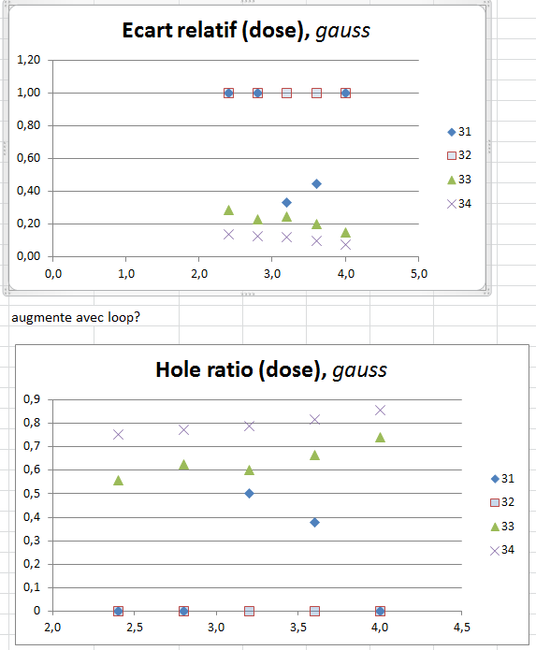
Ecart relatif (dose), gauss
 |  |  |  |  |  |  |  |  | Hole size nm |  | 1: not through
Exp | Thickness | Image Type | Measure with* | dose on design | Design Dose factor | Dot Dose pC | Loop | Final dose | Frontside | Backside | Ecart relatif | Hole Ratio | Column | Current pA
31 | 105 | IL | gauss | 1.4 | 20 | 0.01 | 10 | 2.80 | 17 | 0 | 1.00 | 0 | 10µm – 1pA (5) | 0.682
31 | 105 | IL | gauss | 2 | 20 | 0.01 | 10 | 4.00 | 20 | 0 | 1.00 | 0 | 10µm – 1pA (5) | 0.682
31 | 105 | IL | gauss | 1.2 | 20 | 0.01 | 10 | 2.40 | 21 | 0 | 1.00 | 0 | 10µm – 1pA (5) | 0.682
32 | 105 | IL | gauss | 1.2 | 10 | 0.01 | 20 | 2.40 | 26 | 0 | 1.00 | 0 | 10µm – 1pA (5) | 0.597
32 | 105 | IL | gauss | 1.4 | 10 | 0.01 | 20 | 2.80 | 30 | 0 | 1.00 | 0 | 10µm – 1pA (5) | 0.597
32 | 105 | IL | gauss | 1.6 | 10 | 0.01 | 20 | 3.20 | 43 | 0 | 1.00 | 0 | 10µm – 1pA (5) | 0.597
32 | 105 | IL | gauss | 1.8 | 10 | 0.01 | 20 | 3.60 | 45 | 0 | 1.00 | 0 | 10µm – 1pA (5) | 0.597
32 | 105 | IL | gauss | 2 | 10 | 0.01 | 20 | 4.00 | 54 | 0 | 1.00 | 0 | 10µm – 1pA (5) | 0.597
31 | 105 | IL | gauss | 1.8 | 20 | 0.01 | 10 | 3.60 | 50 | 19 | 0.45 | 0.38 | 10µm – 1pA (5) | 0.682
31 | 105 | IL | gauss | 1.6 | 20 | 0.01 | 10 | 3.20 | 40 | 20 | 0.33 | 0.5 | 10µm – 1pA (5) | 0.682
33 | 105 | IL | gauss | 1.2 | 6.66667 | 0.01 | 30 | 2.40 | 36.8 | 20.5 | 0.28 | 0.55706521739 | 10µm – 1pA (5) | 0.458
33 | 105 | IL | ApproxGauss-Auto | 1.2 | 6.66667 | 0.01 | 30 | 2.40 | 42.1 | 22.2 | 0.31 | 0.52731591449 | 10µm – 1pA (5) | 0.458
33 | 105 | IL | ApproxGauss-Autopower | 1.2 | 6.66667 | 0.01 | 30 | 2.40 |  | 23.1 | -1.00 | #DIV/0! | 10µm – 1pA (5) | 0.458
33 | 105 | IL | gauss | 1.4 | 6.66667 | 0.01 | 30 | 2.80 | 40.1 | 25.1 | 0.23 | 0.62593516209 | 10µm – 1pA (5) | 0.458
33 | 105 | IL | ApproxGauss-Auto | 1.4 | 6.66667 | 0.01 | 30 | 2.80 | 47.5 | 25.4 | 0.30 | 0.53473684211 | 10µm – 1pA (5) | 0.458
33 | 105 | IL | gauss | 1.6 | 6.66667 | 0.01 | 30 | 3.20 | 43.26 | 26.1 | 0.25 | 0.60332871012 | 10µm – 1pA (5) | 0.458 | augmente avec loop?
Hole ratio (dose), gauss
34 | 105 | IL | gauss | 1.2 | 4 | 0.01 | 50 | 2.40 | 34.9 | 26.3 | 0.14 | 0.75358166189 | 10µm – 1pA (5) | 0.526
34 | 105 | IL | ApproxGauss-Auto | 1.2 | 4 | 0.01 | 50 | 2.40 | 40.2 | 26.4 | 0.21 | 0.65671641791 | 10µm – 1pA (5) | 0.526
33 | 105 | IL | ApproxGauss-Autopower | 1.4 | 6.66667 | 0.01 | 30 | 2.80 |  | 26.7 | -1.00 | #DIV/0! | 10µm – 1pA (5) | 0.458
33 | 105 | IL | ApproxGauss-Auto | 1.6 | 6.66667 | 0.01 | 30 | 3.20 | 50.9 | 28.8 | 0.28 | 0.56581532417 | 10µm – 1pA (5) | 0.458
34 | 105 | IL | gauss | 1.4 | 4 | 0.01 | 50 | 2.80 | 39.5 | 30.6 | 0.13 | 0.7746835443 | 10µm – 1pA (5) | 0.526
33 | 105 | IL | gauss | 1.8 | 6.66667 | 0.01 | 30 | 3.60 | 46.7 | 31 | 0.20 | 0.66381156317 | 10µm – 1pA (5) | 0.458
31 | 105 | SE2 | gauss | 1.2 | 20 | 0.01 | 10 | 2.40 |  | 31 | -1.00 | #DIV/0! | 10µm – 1pA (5) | 0.682
33 | 105 | IL | ApproxGauss-Auto | 1.8 | 6.66667 | 0.01 | 30 | 3.60 | 54.1 | 32.8 | 0.25 | 0.60628465804 | 10µm – 1pA (5) | 0.458
34 | 105 | IL | ApproxGauss-Auto | 1.4 | 4 | 0.01 | 50 | 2.80 | 46.2 | 33.9 | 0.15 | 0.73376623377 | 10µm – 1pA (5) | 0.526
34 | 105 | IL | gauss | 1.6 | 4 | 0.01 | 50 | 3.20 | 44.2 | 34.8 | 0.12 | 0.78733031674 | 10µm – 1pA (5) | 0.526
33 | 105 | IL | gauss | 2 | 6.66667 | 0.01 | 30 | 4.00 | 48.01 | 35.6 | 0.15 | 0.74151218496 | 10µm – 1pA (5) | 0.458
34 | 105 | IL | gauss | 1.8 | 4 | 0.01 | 50 | 3.60 | 45.6 | 37.3 | 0.10 | 0.81798245614 | 10µm – 1pA (5) | 0.526
34 | 105 | IL | ApproxGauss-Auto | 1.6 | 4 | 0.01 | 50 | 3.20 | 51.2 | 37.3 | 0.16 | 0.728515625 | 10µm – 1pA (5) | 0.526
34 | 105 | IL | gauss | 2 | 4 | 0.01 | 50 | 4.00 | 45.5 | 39 | 0.08 | 0.85714285714 | 10µm – 1pA (5) | 0.526
34 | 105 | IL | ApproxGauss-Auto | 1.8 | 4 | 0.01 | 50 | 3.60 | 54 | 40 | 0.15 | 0.74074074074 | 10µm – 1pA (5) | 0.526
33 | 105 | IL | ApproxGauss-Auto | 2 | 6.66667 | 0.01 | 30 | 4.00 | 54.8 | 40.3 | 0.15 | 0.73540145985 | 10µm – 1pA (5) | 0.458
33 | 105 | IL | ApproxGauss-Autopower | 2 | 6.66667 | 0.01 | 30 | 4.00 |  | 42 | -1.00 | #DIV/0! | 10µm – 1pA (5) | 0.458 | for high loop frontside ~= backside ?
34 | 105 | IL | ApproxGauss-Auto | 2 | 4 | 0.01 | 50 | 4.00 | 53.9 | 42.7 | 0.12 | 0.79220779221 | 10µm – 1pA (5) | 0.526
31 | 105 | SE2 | gauss | 1.4 | 20 | 0.01 | 10 | 2.80 |  | 50 | -1.00 | #DIV/0! | 10µm – 1pA (5) | 0.682
31 | 105 | SE2 | gauss | 1.6 | 20 | 0.01 | 10 | 3.20 |  | 51 | -1.00 | #DIV/0! | 10µm – 1pA (5) | 0.682
31 | 105 | SE2 | gauss | 1.8 | 20 | 0.01 | 10 | 3.60 |  | 52.3 | -1.00 | #DIV/0! | 10µm – 1pA (5) | 0.682
31 | 105 | SE2 | gauss | 2 | 20 | 0.01 | 10 | 4.00 |  | 66 | -1.00 | #DIV/0! | 10µm – 1pA (5) | 0.682
76 | 35 | IL |  | 0.6 | 0.4 | 0.05 | 20 | 0.24 | #NAME? |  | #NAME? | #NAME? | 20μm – 6.5pA (7) | 6.352 |  | 0.05
76 | 35 | IL |  | 1 | 0.4 | 0.05 | 20 | 0.40 |  |  | #DIV/0! | #DIV/0! | 20μm – 6.5pA (7) | 6.352 |  | 0.05
76 | 35 | IL |  | 1.4 | 0.4 | 0.05 | 20 | 0.56 |  |  | #DIV/0! | #DIV/0! | 20μm – 6.5pA (7) | 6.352 |  | 0.5
77 | 35 | IL |  | 0.6 | 0.6 | 0.05 | 20 | 0.36 |  |  | #DIV/0! | #DIV/0! | 20μm – 6.5pA (7) | 6.24 |  | 0.005
77 | 35 | IL |  | 1 | 0.6 | 0.05 | 20 | 0.60 |  |  | #DIV/0! | #DIV/0! | 20μm – 6.5pA (7) | 6.24
77 | 35 | IL |  | 1.4 | 0.6 | 0.05 | 20 | 0.84 |  |  | #DIV/0! | #DIV/0! | 20μm – 6.5pA (7) | 6.24
78 | 35 | IL |  | 0.6 | 0.6 | 0.5 | 2 | 0.36 |  |  | #DIV/0! | #DIV/0! | 20μm – 6.5pA (7) | 6.33
78 | 35 | IL |  | 1 | 0.6 | 0.5 | 2 | 0.60 |  |  | #DIV/0! | #DIV/0! | 20μm – 6.5pA (7) | 6.33
78 | 35 | IL |  | 1.4 | 0.6 | 0.5 | 2 | 0.84 |  |  | #DIV/0! | #DIV/0! | 20μm – 6.5pA (7) | 6.33
79 | 35 | IL |  | 0.6 | 0.6 | 0.005 | 200 | 0.36 |  | 0 | #DIV/0! | #DIV/0! | 20μm – 6.5pA (7) | 6.26
79 | 35 | IL |  | 1 | 0.6 | 0.005 | 200 | 0.60 |  |  | #DIV/0! | #DIV/0! | 20μm – 6.5pA (7) | 6.26
79 | 35 | IL |  | 1.4 | 0.6 | 0.005 | 200 | 0.84 |  |  | #DIV/0! | #DIV/0! | 20μm – 6.5pA (7) | 6.26

